Sheet1
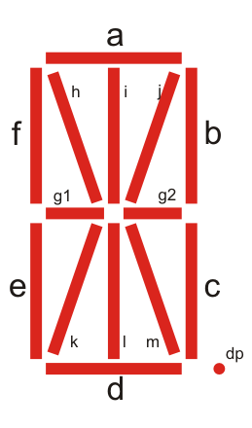
 |  |  |  |  |  |  |  |  |  |  |  |  |  |  |  |  |  |  |  |  | 7 |  |  |  |  |  | 19 |  |  |  | 31
 | 11 |  |  | 15 |  |  |  | 27 |  |  | 31 |  |  | 43 |  |  | 47 |  |  |  | 11 |  |  |  | 15 |  | 23 |  |  |  | 27 |  |  |  | 35

 | 7 |  |  |  |  | 23 |  |  |  |  | 39 |  |  |  |  | 3 |  |  |  |  |  | 51 |  |  |  |  | 11 |  |  |  |  |  | 23 |  |  |  |  | 35
3 | 2 | 6 | 10 | 14 | 19 | 18 | 22 | 26 | 30 | 35 | 34 | 38 | 42 | 46 | 51 | 50 | 2 | 6 | 10 | 14 | 47 | 46 | 50 | 18 | 2 | 7 | 6 | 10 | 22 | 14 |  | 19 | 18 | 22 | 26 | 26 | 31 | 30 | 34 | 30 | 34
 | 1 |  | 9 |  |  | 17 |  | 25 |  |  | 33 |  | 41 |  |  | 49 |  | 5 |  |  |  | 45 |  | 17 |  |  | 5 |  | 21 |  |  |  | 17 |  | 25 |  |  | 29 |  | 29
0 | 4 | 5 | 8 | 13 | 16 | 20 | 21 | 24 | 29 | 32 | 36 | 37 | 40 | 45 | 48 | 0 | 1 | 4 | 9 | 14 | 44 | 48 | 49 | 16 | 1 | 4 | 8 | 9 | 20 | 13 |  | 16 | 20 | 21 | 24 | 25 | 28 | 32 | 33 | 28 | 33
 | 12 |  |  |  |  | 28 |  |  |  |  | 44 |  |  |  |  | 8 |  |  |  | 13 |  | 0 |  |  |  |  | 12 |  |  |  |  |  | 24 |  |  |  |  | 32

 | 37 |  |  | 38 |  |  |  | 36 |  |  | 40 |  |  |  |  |  |  |  |  |  |  |  |  |  |  |  |  |  |  |  |  |  |  |  |  | 36 |  |  |  | 37
 |  |  |  |  |  |  |  | 39 |  |  | 43 |  |  |  |  |  |  |  |  |  |  | 3 |  |  |  |  |  | 15 |  |  |  | 27 |  |  |  | 39 |  |  |  | 38

